Hjelpeark
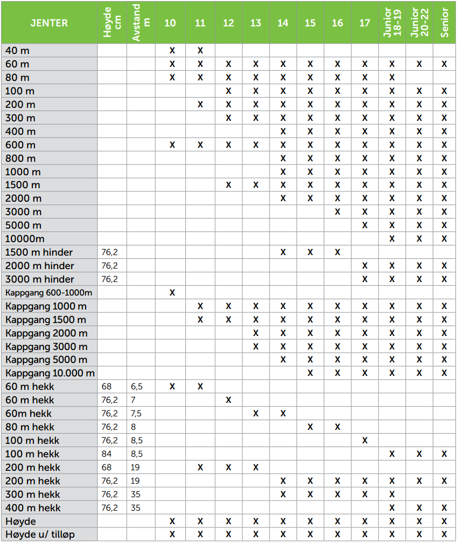
UTKAST
 | Teknisk 11-14 | Teknisk 15+ | Høyde | Stav
Antall kast/hopp: | 3 | 6 | 8 | 8
Min pr forsøk: | 1 | 1 | 1 | 1.5
Antall Utøvere
2 | 6 | 12 | 26 | 39

Antar følgende: | Teknisk, Lengde og Tresteg = 1 min pr forsøk
 | Høyde = 8 hopp pr utøver og 1 min pr hopp + 10 min på vinner
 | Stav = 8 hopp pr utøver og 1,5 min pr hopp + 15 min på vinner

 | Spyd, diskos og slegge kan ta litt lengre tid om man ikke er rask med å måle lengde og få kastredskapet tilbake
 | Lengde og høyde for 11-14år kan kjøres litt raskere om man er effektiv

